Übersicht Gebiete und Zonen



Das Marktgebiet THE ist in die folgenden Gebiete und Zonen eingeteilt:

1 Marktgebiet
2 Gasbeschaffenheitszonen
4 Regelenergiegebiete
12 Regelenergiezonen

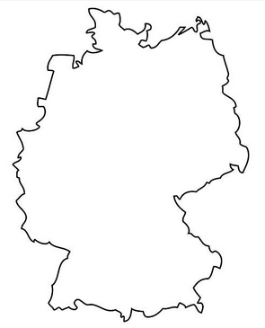
THE
THE H
THE L
South L
North H
South H
North L
LO
HGU

LGU

LGN
LW
HGN
LNA

HN
HGE

HM
HOS

HS

